調査項目（病院用）
 |  |  | 感染症法に基づく医療措置協定にかかる事前調査 |  |  |  |  | 病院用
※別シートの記入例もご参考に、以下黄色セル部分にご回答をお願いします。
１ 医療機関名等
（1） | 医療機関名
（2） | 医療機関の住所
（3） | 管理者の氏名
（4） | 本意向調査記入担当者の部署・氏名
（5） | 電話番号
（6） | メールアドレス

２ 貴院の新型コロナ対応の実績確認
（1） | 令和４年12月時点の新型コロナウイルス感染症患者用の最大確保病床数 |  |  |  |  |  |  |  | 床
 | 新型コロナウイルス感染症重症患者用の最大確保病床数 |  |  |  |  |  |  |  | 床
（2） | 令和４年12月時点で、診療・検査医療機関の指定を受けていましたか |  |  |  |  |  |  |  | 〇/×
（3） | 新型コロナ対応について、自宅や宿泊施設、高齢者施設等での療養者への対応（健康観察や往診、派遣等）を行いましたか |  |  |  |  |  |  |  | 〇/×
（4） | 新型コロナ対応において、後方支援医療機関としての役割（コロナ治癒患者の入院継続のための転院受入れ）をしていたことがありますか |  |  |  |  |  |  |  | 〇/×
（5） | 新型コロナ対応において、他の医療機関等に医療従事者の派遣を行ったことがありますか |  |  |  |  |  |  |  | 〇/×
（6） | 新型コロナ対応において、個人防護具を備蓄していましたか |  |  |  |  |  |  |  | 〇/×

３ 感染症法の協定締結に係る貴院の意向
将来における、新興感染症（再興感染症を含み、感染症法に定める新型インフルエンザ等感染症、指定感染症及び新感染症を基本とする。）発生・まん延時に、医療を提供する体制の確保に必要な措置を迅速かつ適確に講ずるため、感染症法第36条の３第１項の規定に基づく協定の締結に当たっての貴院のご意向について、以下ご回答ください。 なお、まずは、これまでの新型コロナへの対応を生かすことを念頭に取り組むこととしており、上記設問２の新型コロナ対応の実績（最大値の体制）を踏まえつつ、回答をお願いします。

① | 病床確保
将来における、新興感染症の発生・まん延時において、患者の受入病床として確保可能な病床の見込み数について、以下に病床区分ごとにご回答ください。
※ただし、第一種感染症指定医療機関及び第二種感染症指定医療機関の感染症病床、結核病床は、見込数に含めないでください。
※「うち、特別な配慮が必要な患者用の病床数」は、必ずしも専用病床である必要はなく、兼用病床でも構いません。

 | （１）流行初期期間経過後（発生公表後遅くとも６カ月まで）の確保病床見込み数について
 |  |  |  |  | （単位：床）
 |  |  |  | 見込数 【流行初期期間経過後】 （発生公表後遅くとも６ヵ月まで） ※県の要請後２週間以内を目途に即応化 | （参考）新型コロナ対応の実績値 （令和4年12月時点の確保病床数）
 | 確保予定病床数（全体） |  |  | 床 | 床
 |  | うち、重症者用病床数 |  | 床 | 床
 |  |  | うち、人工呼吸器管理可能病床数 | 床 | 床
 |  |  | うち、ECMO管理可能病床数 | 床 | 床
※流行初期以降（新興感染症の発生公表から遅くとも６カ月以内程度）に確保可能な見込み病床数をご回答ください）
 |  | うち、特別な配慮が必要な患者に対応可能な病床数 |  | 床 | 床
 |  |  | 精神疾患を有する患者 | 床 | 床
 |  |  | 妊産婦 | 床 | 床
※複数該当する場合、いずれの欄にも計上してください（重複可能）
 |  |  | 小児 | 床 | 床
 |  |  | 認知症患者 | 床 | 床
 |  |  | がん患者 | 床 | 床
 |  |  | 障害児者 | 床 | 床
 |  |  | 透析患者 | 床 | 床
 |  |  | 外国人 | 床 | 床

 | （２）流行初期期間（発生公表後３カ月まで）の確保病床見込み数について
 |  |  |  |  | （単位：床）
 |  |  |  | 見込数 【流行初期期間】 （発生公表後３ヵ月まで） ※県の要請後１週間以内を目途に即応化 | （参考）新型コロナ対応の実績値 （令和2年12月時点の確保病床数）
 | 確保予定病床数（全体） |  |  | 床 | 床
 |  | うち、重症者用病床数 |  | 床 | 床
 |  |  | うち、人工呼吸器管理可能病床数 | 床 | 床
※流行初期（新興感染症の発生公表から３カ月以内程度）に確保可能な見込み病床数をご回答ください）
 |  |  | うち、ECMO管理可能病床数 | 床 | 床
 |  | うち、特別な配慮が必要な患者に対応可能な病床数 |  | 床 | 床
 |  |  | 精神疾患を有する患者 | 床 | 床
 |  |  | 妊産婦 | 床 | 床
※複数該当する場合、いずれの欄にも計上してください（重複可能）
 |  |  | 小児 | 床 | 床
 |  |  | 認知症患者 | 床 | 床
 |  |  | がん患者 | 床 | 床
 |  |  | 障害児者 | 床 | 床
 |  |  | 透析患者 | 床 | 床
 |  |  | 外国人 | 床 | 床

 | ※ 上記（１）（２）の「見込数」が、それぞれコロナ対応時の実績値（R2.12、R4.12）を下回る場合、その理由（課題）についてお聞かせください。

 | ※ 後方支援医療機関（「①感染症患者以外の患者の受入」「②感染症から回復後に入院が必要な患者の転院の受入」）との連携予定や、病床確保に当たっての通常医療への影響（特に流行初期医療確保措置期間中の対応）等について、現時点での懸念や対応予定等ありましたら、ご記入ください。

② | 発熱外来
将来における、新興感染症発生・まん延時において、発熱外来として対応可能な患者数の見込みについて、以下に回答ください。あわせて、かかりつけ患者以外の受入れや、小児の対応が可能かご回答ください。 ※対応可能人数（〇人/日）については、当該発熱外来の開設時間内における発熱患者の数（受診者数）とし、協定締結時点で想定される持続的に対応可能な（最大）人数を記載ください。 なお、発熱外来としての対応が困難な場合は「0人」とご回答ください。 ※検査（核酸検出検査）の実施能力（〇件/日）については、医療機関内で検体の採取及び検査の実施まで行う場合に、持続的に検査可能な（最大）人数を記載ください。 また、新型コロナ対応における核酸検出検査と同様の検査方法を想定（医療機関で検体の採取のみ行い、分析は外部に委託する場合は実施能力に含みません） なお、全国的に検査の実施環境が整備されていることを前提（必要な検査試薬が流通していない等、医療機関の責に帰すべき理由によらず検査が実施できない環境は想定しません） ※本調査は医療措置協定に係る協議・締結に向けたものですが、医療措置協定に記載する検査の実施能力部分については、検査措置協定を兼ねることとなります。 ※流行初期経過後において、かかりつけ患者に限って対応する場合には、協定締結の際、その旨を明記することとしています。 ※小児患者の対応ができる場合には、協定締結の際、その旨を明記することとしています。
 | （１）流行初期期間経過後（発生公表後遅くとも６カ月まで）の対応について
 |  |  |  |  | （単位：人/日）
※流行初期以降（新興感染症の発生公表から遅くとも６カ月以内程度）に、発熱外来として対応可能な患者見込み人数及び、検査（核酸検出検査）対応件数の見込みをご回答ください）
 |  |  | 項目 | 対応可能人数 【流行初期間経過後】 （発生公表後遅くとも６ヶ月まで） | （参考）新型コロナ対応の実績値（令和4年12月の診療・検査医療機関としての対応）
 |  |  | 発熱外来患者数 | 最大〇人/日 | 最大〇人/日
 |  |  | 検査（核酸検出検査）数 ※分析を含む | 最大〇件/日 | 最大〇件/日

 |  |  | 普段から自院にかかっている患者（かかりつけ患者）以外の受入可否 | 〇/×
 |  |  | 小児の受入可否 | 〇/×

※流行初期（新興感染症の発生公表から３カ月以内程度）に、発熱外来として対応可能な患者見込み人数及び、検査（核酸検出検査）対応件数の見込みをご回答ください）
 | （２）流行初期期間（発生公表後３カ月まで）の対応について
 |  |  |  |  | （単位：人/日）
 |  |  | 項目 | 対応可能人数 【流行初期期間】 （発生公表後３か月まで） ※県の要請後1週間以内を目途に開始 | （参考）新型コロナ対応の実績値（令和2年12月の診療・検査医療機関としての対応）
 |  |  | 発熱外来患者数 | 最大〇人/日 | 最大〇人/日
 |  |  | 検査（核酸検出検査）数 ※分析を含む | 最大〇件/日 | 最大〇件/日

 |  |  | 普段から自院にかかっている患者（かかりつけ患者）以外の受入可否
 |  |  | 小児の受入可否 | 〇/×

③ | 自宅療養者等への医療の提供 ※対応時期：流行初期期間経過後（発生公表後遅くとも６か月まで）
 | 将来における、新興感染症の発生・まん延時において、自宅療養者等への医療の提供が可能かどうか、以下にご回答ください。
 | ※「（参考）対応可能見込数」については参考記載とし、可能な範囲で記載してください。

 | （１）自宅療養者への医療の提供の可否
 |  |  |  | 電話・オンライン診療、往診 |  | 健康観察
 |  |  |  | 提供の可否 | （参考）対応可能見込み数 | 提供の可否 | （参考）対応可能見込数
 |  |  | 自宅療養者への医療提供の可否 | ①電話やオンライン診療のみ〇 ②往診のみ〇 ③両方とも〇 ④両方とも× | 最大〇人/日 | 〇/× | 最大〇人/日

 |  |  | 普段から自院にかかっている患者（かかりつけ患者）以外への対応可否 | 〇/× |  | 〇/×
 |  |  | 小児への対応可否 | 〇/× |  | 〇/×

 | （２）宿泊療養者への医療の提供の可否
 | ※宿泊療養施設で医療が必要となった療養者に対し、施設からの依頼を受け医療を提供
 |  |  |  | 電話・オンライン診療、往診 |  | 健康観察
 |  |  |  | 提供の可否 | （参考）対応可能見込み数 | 提供の可否 | （参考）対応可能見込数
 |  |  | 宿泊療養者への医療提供の可否 | ①電話やオンライン診療のみ〇 ②往診のみ〇 ③両方とも〇 ④両方とも× | 最大〇人/日 | 〇/× | 最大〇人/日

 |  |  | 普段から自院にかかっている患者（かかりつけ患者）以外への対応可否 | 〇/× |  | 〇/×
 |  |  | 小児への対応可否 | 〇/× |  | 〇/×

 | （３）高齢者施設への医療の提供の可否
 |  |  | 現在、特定の施設における嘱託医や協力医療機関になっていますか。 | 〇/×

 |  |  |  | 電話・オンライン診療、往診 |  | 健康観察
 |  |  |  | 提供の可否 | （参考）対応可能見込み数 | 提供の可否 | （参考）対応可能見込数
 |  |  | 高齢者施設への医療提供の可否 | ①電話やオンライン診療のみ〇 ②往診のみ〇 ③両方とも〇 ④両方とも× | 最大〇人/日 | 〇/× | 最大〇人/日

 |  |  | 嘱託医や協力医療機関になっている施設以外への対応可否 | 〇/× |  | 〇/×

 | （４）障害者施設への医療の提供の可否
 |  |  | 現在、特定の施設における嘱託医や協力医療機関になっていますか。 | 〇/×

 |  |  |  | 電話・オンライン診療、往診 |  | 健康観察
 |  |  |  | 提供の可否 | （参考）対応可能見込み数 | 提供の可否 | （参考）対応可能見込数
 |  |  | 障害者施設への医療提供の可否 | ①電話やオンライン診療のみ〇 ②往診のみ〇 ③両方とも〇 ④両方とも× | 最大〇人/日 | 〇/× | 最大〇人/日

 |  |  | 嘱託医や協力医療機関になっている施設以外への対応可否 | 〇/× |  | 〇/×

④ | 後方支援
（１）病床確保の予定がない病院において、後方支援（①感染症患者以外の患者の受入れ）の対応が可能かについて、ご回答ください。
 | ※新興感染症患者の入院受入を行う病院に代わって、感染症患者以外の患者を受け入れていただくことを想定
 |  |  |  | 対応の可否【流行初期期間】 （発生公表後３ヶ月まで） | 対応の可否【流行初期期間経過後】 （発生公表後遅くとも６ヶ月まで）
 |  |  | 後方支援（①感染症患者以外の患者の受入）の対応 | 〇/× | 〇/×

（２）全ての病院において、後方支援（②感染症から回復後に入院が必要な患者の転院の受入）の対応が可能かについて、ご回答ください。
 |  |  |  | 対応の可否【流行初期期間】 （発生公表後３ヶ月まで） | 対応の可否【流行初期期間経過後】 （発生公表後遅くとも６ヶ月まで）
 |  |  | 後方支援（②感染症から回復後に入院が必要な患者の転院の受入）の対応 | 〇/× | 〇/×

⑤ |  |  | 人材派遣
将来における、新興感染症の発生・まん延時において、人材派遣が対応可能な人数の見込みについて、以下にご回答ください。 ①感染症医療担当従事者 感染症患者に対する医療を担当する医師、看護師、その他の医療従事者 （感染症患者受入病院等において、感染症患者の診療、治療、看護、検査等に従事する者を想定） ②感染症予防等業務従事者 感染症の予防及びまん延を防止するための医療提供体制の確保にかかる業務に従事する医師、看護師、その他の医療従事者 （感染者の入院等の判断・調整、医療機関や高齢者施設等におけるクラスターへの対応（感染制御等）に従事する者を想定） ※「①感染症医療担当従事者」と「②感染症予防等業務従事者」の両方の対象となる者は、両方の人数に計上してください。
 |  |  |  |  |  |  | （単位：人）
 | 人材派遣者数計 |  |  | 見込数 【流行初期期間】 （発生公表後3ヶ月まで） | うちDMAT・DPATの人数 | 見込数 【流行初期期間経過後】 （発生公表後遅くとも6ヶ月まで） | うちDMAT・DPATの人数
 | １ 医師 |  |  | 人 | うちDMAT〇人、うちDPAT〇人 | 人 | うちDMAT〇人、うちDPAT〇人
 |  | １－１ 感染症医療担当従事者 |  | 人 |  | 人
 |  |  | １－１のうち、県外への派遣可 | 人 |  | 人
 |  | １ー２ 感染症予防等業務従事者 |  | 人 |  | 人
 |  |  | １－２のうち、県外への派遣可 | 人 |  | 人
 | ２ 看護師 |  |  | 人 | うちDMAT〇人、うちDPAT〇人 | 人 | うちDMAT〇人、うちDPAT〇人
 |  | ２－１ 感染症医療担当従事者 |  | 人 |  | 人
 |  |  | ２－１のうち、県外への派遣可 | 人 |  | 人
 |  | ２ー２ 感染症予防等業務従事者 |  | 人 |  | 人
 |  |  | ２－２のうち、県外への派遣可 | 人 |  | 人
 | ３ その他（医師、看護師以外の医療従事者） |  |  | 人 | うちDMAT〇人、うちDPAT〇人 | 人 | うちDMAT〇人、うちDPAT〇人
 |  | ３－１ 感染症医療担当従事者 |  | 人 |  | 人
 |  |  | ３－１のうち、県外への派遣可 | 人 |  | 人
 |  | ３ー２ 感染症予防等業務従事者 |  | 人 |  | 人
 |  |  | ３－２のうち、県外への派遣可 | 人 |  | 人

 |  |  | 自院の医療従事者への感染症対応に係る 訓練・研修の実施の有無 | 〇/×

⑥ | 個人防護具の備蓄
今後の個人防護具の備蓄の予定等について、以下にご回答ください。
※協定における個人防護具の備蓄は任意事項ですが、下記５物資について、（新興感染症の発生・まん延時における）使用量２ヶ月分の備蓄を行うことを推奨します。 ※備蓄にあたっては、購入した物資を使用せずに保管し、使用期限が来たら廃棄するのではなく、備蓄物資を順次取り崩して感染症対応以外の通常医療の現場で使用する、回転型の備蓄を推奨します。 ※「（参考回答）新興感染症発生・まん延時の施設の使用量２ヶ月分」の欄には、これまでのコロナ対応における平均的な使用量での２ヶ月分（特定の感染の波における使用量ではなく、令和３年や令和４年を通じた平均的な使用量での２ヶ月分）を記載してください。 ※N95マスクについては、DS2マスクでの代替も可能です。 ※アイソレーションガウンには、プラスチックガウンも含まれます。 ※フェイスシールドについては、再利用可能なゴーグルの使用での代替も可能です。この場合において、ゴーグルは再利用が可能であり、有事における貴院での１日当たり使用量を備蓄することを推奨します。必要人数分の必要量を確保していれば、フェイスシールドを備蓄することを要しないものとし、かつ、フェイスシールドの使用量２か月分を確保しているのと同等なものとします。
 |  |  |  | 備蓄予定 |  | 参考回答
 |  |  |  | （新興感染症発生・まん延時における） 使用量〇か月分 | 〇枚 | 新興感染症発生・まん延時の貴院 の使用量２ヶ月分
 |  |  | サージカルマスク | か月分 | 枚 | 枚
 |  |  | N95マスク | か月分 | 枚 | 枚
 |  |  | アイソレーションガウン | か月分 | 枚 | 枚
 |  |  | フェイスシールド | か月分 | 枚 | 枚
 |  |  | ※再利用可能なゴーグルで代替する場合 | か月分 | 個 | 個
 |  |  | 非滅菌手袋 | か月分 | 枚 | 枚

４ 現時点の協定締結に当たっての課題等
 |  |  | 現時点での協定締結に当たっての課題等がありましたら、以下にご記入ください。
 |  |  | ※協定締結の意向がある場合でも、ご懸念や疑問点等含めて自由にご記入ください。

 | ※本意向調査にご協力いただき、誠にありがとうございます。入力欄（黄色着色セル）に全て必要事項をご入力いただいたことをご確認いただき、以下のアドレスあてにメールによるご提出をお願いいたします。 【回答送付先アドレス】kansensyou@pref.yamaguchi.lg.jp

記入例
 |  |  | 感染症法に基づく医療措置協定にかかる事前調査 |  |  |  |  | 病院用

※記入例
１ 医療機関名等
（1） | 医療機関名 |  |  | 医療法人●●● ●●病院
（2） | 医療機関の住所 |  |  | ●●市●●町●ー●
（3） | 管理者の氏名 |  |  | 病院長（理事長） ●● ●●
（4） | 本意向調査記入担当者の部署・氏名 |  |  | 事務部総務課 ●● ●●
（5） | 電話番号 |  |  | xxx-xxxx-xxxx
（6） | メールアドレス |  |  | xxxxxx@xxx.xx.xx

２ 貴院の新型コロナ対応の実績確認
（1） | 令和４年12月時点の新型コロナウイルス感染症患者用の最大確保病床数 |  |  |  |  |  |  |  | 30床
 | 新型コロナウイルス感染症重症患者用の最大確保病床数 |  |  |  |  |  |  |  | 5床
（2） | 令和４年12月時点で、診療・検査医療機関の指定を受けていましたか |  |  |  |  |  |  |  | ○
（3） | 新型コロナ対応について、自宅や宿泊施設、高齢者施設等での療養者への対応（健康観察や往診、派遣等）を行いましたか |  |  |  |  |  |  |  | ×
（4） | 新型コロナ対応において、後方支援医療機関としての役割（コロナ治癒患者の入院継続のための転院受入れ）をしていたことがありますか |  |  |  |  |  |  |  | ×
（5） | 新型コロナ対応において、他の医療機関等に医療従事者の派遣を行ったことがありますか |  |  |  |  |  |  |  | ○
（6） | 新型コロナ対応において、個人防護具を備蓄していましたか |  |  |  |  |  |  |  | ○

３ 感染症法の協定締結に係る貴院の意向
将来における、新興感染症（再興感染症を含み、感染症法に定める新型インフルエンザ等感染症、指定感染症及び新感染症を基本とする。）発生・まん延時に、医療を提供する体制の確保に必要な措置を迅速かつ適確に講ずるため、感染症法第36条の３第１項の規定に基づく協定の締結に当たっての貴院のご意向について、以下ご回答ください。 なお、まずは、これまでの新型コロナへの対応を生かすことを念頭に取り組むこととしており、上記設問２の新型コロナ対応の実績（最大値の体制）を踏まえつつ、回答をお願いします。

① | 病床確保
将来における、新興感染症の発生・まん延時において、患者の受入病床として確保可能な病床の見込み数について、以下に病床区分ごとにご回答ください。
※ただし、第一種感染症指定医療機関及び第二種感染症指定医療機関の感染症病床、結核病床は、見込数に含めないでください。
※「うち、特別な配慮が必要な患者用の病床数」は、必ずしも専用病床である必要はなく、兼用病床でも構いません。

※流行初期以降（新興感染症の発生公表から遅くとも６カ月以内程度）に確保可能な見込み病床数をご回答ください）
 | （１）流行初期期間経過後（発生公表後遅くとも６カ月まで）の確保病床見込み数について
 |  |  |  |  | （単位：床）
 |  |  |  | 見込数 【流行初期期間経過後】 （発生公表後遅くとも６ヵ月まで） ※県の要請後２週間以内を目途に即応化 | （参考）新型コロナ対応の実績値 （令和4年12月時点の確保病床数）
 | 確保予定病床数（全体） |  |  | 30床 | 30床
 |  | うち、重症者用病床数 |  | 5床 | 5床
 |  |  | うち、人工呼吸器管理可能病床数 | 5床 | 5床
 |  |  | うち、ECMO管理可能病床数 | 2床 | 2床
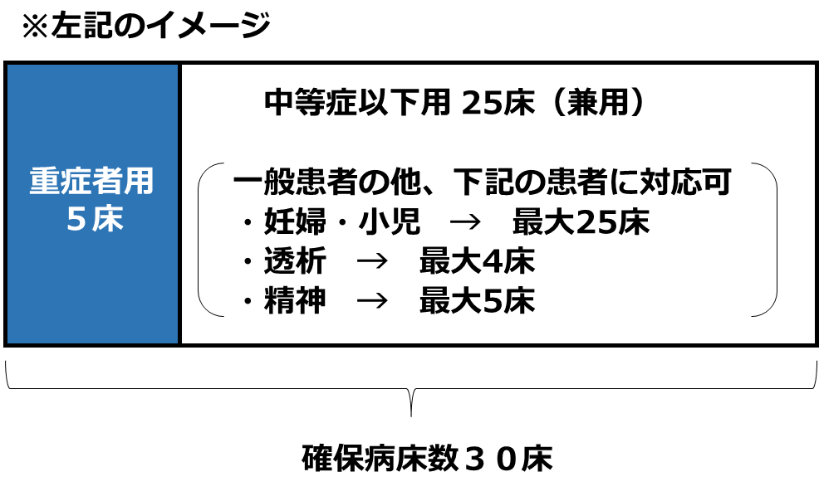
 |  | うち、特別な配慮が必要な患者に対応可能な病床数 |  | 25床 | 25床
 |  |  | 精神疾患を有する患者 | 5床 | 5床
 |  |  | 妊産婦 | 25床 | 25床
※複数該当する場合、いずれの欄にも計上してください（重複可能）
 |  |  | 小児 | 25床 | 25床
 |  |  | 認知症患者 | 5床 | 5床
 |  |  | がん患者 | 0床 | 0床
 |  |  | 障害児者 | 5床 | 5床
 |  |  | 透析患者 | 4床 | 4床
 |  |  | 外国人 | 0床 | 0床

 | （２）流行初期期間（発生公表後３カ月まで）の確保病床見込み数について
 |  |  |  |  | （単位：床）
 |  |  |  | 見込数 【流行初期期間】 （発生公表後３ヵ月まで） ※県の要請後１週間以内を目途に即応化 | （参考）新型コロナ対応の実績値 （令和2年12月時点の確保病床数）
 | 確保予定病床数（全体） |  |  | 20床 | 20床
※流行初期（新興感染症の発生公表から３カ月以内程度）に確保可能な見込み病床数をご回答ください）
 |  | うち、重症者用病床数 |  | 5床 | 5床
 |  |  | うち、人工呼吸器管理可能病床数 | 5床 | 5床
 |  |  | うち、ECMO管理可能病床数 | 2床 | 2床
 |  | うち、特別な配慮が必要な患者に対応可能な病床数 |  | 15床 | 15床
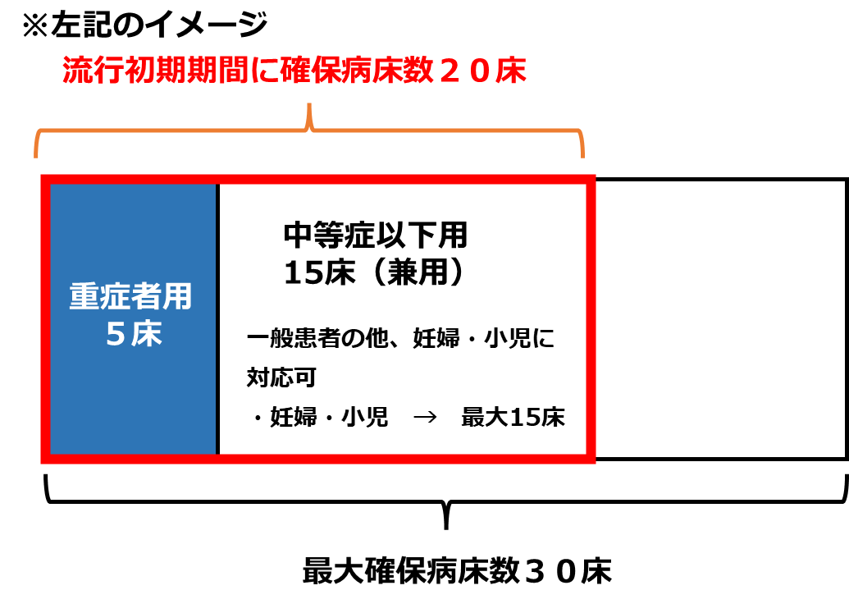
 |  |  | 精神疾患を有する患者 | 0床 | 0床
 |  |  | 妊産婦 | 15床 | 15床
※複数該当する場合、いずれの欄にも計上してください（重複可能）
※複数該当する場合、いずれの欄にも計上してください（重複可能）
 |  |  | 小児 | 15床 | 15床
 |  |  | 認知症患者 | 0床 | 0床
 |  |  | がん患者 | 0床 | 0床
 |  |  | 障害児者 | 0床 | 0床
 |  |  | 透析患者 | 0床 | 0床
 |  |  | 外国人 | 0床 | 0床

 | ※ 上記（１）（２）の「見込数」が、それぞれコロナ対応時の実績値（R2.12、R4.12）を下回る場合、その理由（課題）についてお聞かせください。
 | （※下回っている場合）●●●●のため。

 | ※ 後方支援医療機関（「①感染症患者以外の患者の受入」「②感染症から回復後に入院が必要な患者の転院の受入」）との連携予定や、病床確保に当たっての通常医療への影響（特に流行初期医療確保措置期間中の対応）等について、現時点での懸念や対応予定等ありましたら、ご記入ください。
 | ●●●●。

② | 発熱外来
将来における、新興感染症発生・まん延時において、発熱外来として対応可能な患者数の見込みについて、以下に回答ください。あわせて、かかりつけ患者以外の受入れや、小児の対応が可能かご回答ください。 ※対応可能人数（〇人/日）については、当該発熱外来の開設時間内における発熱患者の数（受診者数）とし、協定締結時点で想定される持続的に対応可能な（最大）人数を記載ください。 なお、発熱外来としての対応が困難な場合は「0人」とご回答ください。 ※検査（核酸検出検査）の実施能力（〇件/日）については、医療機関内で検体の採取及び検査の実施まで行う場合に、持続的に検査可能な（最大）人数を記載ください。 また、新型コロナ対応における核酸検出検査と同様の検査方法を想定（医療機関で検体の採取のみ行い、分析は外部に委託する場合は実施能力に含みません） なお、全国的に検査の実施環境が整備されていることを前提（必要な検査試薬が流通していない等、医療機関の責に帰すべき理由によらず検査が実施できない環境は想定しません） ※本調査は医療措置協定に係る協議・締結に向けたものですが、医療措置協定に記載する検査の実施能力部分については、検査措置協定を兼ねることとなります。 ※流行初期経過後において、かかりつけ患者に限って対応する場合には、協定締結の際、その旨を明記することとしています。 ※小児患者の対応ができる場合には、協定締結の際、その旨を明記することとしています。
 | （１）流行初期期間経過後（発生公表後遅くとも６カ月まで）の対応について
 |  |  |  |  | （単位：人/日）
※流行初期以降（新興感染症の発生公表から遅くとも６カ月以内程度）に、発熱外来として対応可能な患者見込み人数及び、検査（核酸検出検査）対応件数の見込みをご回答ください）
 |  |  | 項目 | 対応可能人数 【流行初期間経過後】 （発生公表後遅くとも６ヶ月まで） | （参考）新型コロナ対応の実績値（令和4年12月の診療・検査医療機関としての対応）
 |  |  | 発熱外来患者数 | 最大30人/日 | 最大30人/日
 |  |  | 検査（核酸検出検査）数 ※分析を含む | 最大30件/日 | 最大30件/日

 |  |  | 普段から自院にかかっている患者（かかりつけ患者）以外の受入可否 | ○
 |  |  | 小児の受入可否 | ○

※流行初期（新興感染症の発生公表から３カ月以内程度）に、発熱外来として対応可能な患者見込み人数及び、検査（核酸検出検査）対応件数の見込みをご回答ください）
 | （２）流行初期期間（発生公表後３カ月まで）の対応について
 |  |  |  |  | （単位：人/日）
 |  |  | 項目 | 対応可能人数 【流行初期期間】 （発生公表後３か月まで） ※県の要請後1週間以内を目途に開始 | （参考）新型コロナ対応の実績値（令和2年12月の診療・検査医療機関としての対応）
 |  |  | 発熱外来患者数 | 最大20人/日 | 最大20人/日
 |  |  | 検査（核酸検出検査）数 ※分析を含む | 最大20件/日 | 最大20件/日

 |  |  | 普段から自院にかかっている患者（かかりつけ患者）以外の受入可否
 |  |  | 小児の受入可否 | ○

③ | 自宅療養者等への医療の提供 ※対応時期：流行初期期間経過後（発生公表後遅くとも６か月まで）
 | 将来における、新興感染症の発生・まん延時において、自宅療養者等への医療の提供が可能かどうか、以下にご回答ください。
 | ※「（参考）対応可能見込数」については参考記載とし、可能な範囲で記載してください。

 | （１）自宅療養者への医療の提供の可否
 |  |  |  | 電話・オンライン診療、往診 |  | 健康観察
 |  |  |  | 提供の可否 | （参考）対応可能見込み数 | 提供の可否 | （参考）対応可能見込数
 |  |  | 自宅療養者への医療提供の可否 | ①電話やオンライン診療のみ〇 | 最大10人/日 | 〇 | 最大5人/日

 |  |  | 普段から自院にかかっている患者（かかりつけ患者）以外への対応可否 | × |  | ○
 |  |  | 小児への対応可否 | ○ |  | ○

 | （２）宿泊療養者への医療の提供の可否
 | ※宿泊療養施設で医療が必要となった療養者に対し、施設からの依頼を受け医療を提供
 |  |  |  | 電話・オンライン診療、往診 |  | 健康観察
 |  |  |  | 提供の可否 | （参考）対応可能見込み数 | 提供の可否 | （参考）対応可能見込数
 |  |  | 宿泊療養者への医療提供の可否 | ③両方とも〇 | 最大10人/日 | ○ | 最大5人/日

 |  |  | 普段から自院にかかっている患者（かかりつけ患者）以外への対応可否 | ○ |  | ○
 |  |  | 小児への対応可否 | ○ |  | ○

 | （３）高齢者施設への医療の提供の可否
 |  |  | 現在、特定の施設における嘱託医や協力医療機関になっていますか。 | ○

 |  |  |  | 電話・オンライン診療、往診 |  | 健康観察
 |  |  |  | 提供の可否 | （参考）対応可能見込み数 | 提供の可否 | （参考）対応可能見込数
 |  |  | 高齢者施設への医療提供の可否 | ③両方とも〇 | 最大10人/日 | ○ | 最大10人/日

 |  |  | 嘱託医や協力医療機関になっている施設以外への対応可否 | ○ |  | ○

 | （４）障害者施設への医療の提供の可否
 |  |  | 現在、特定の施設における嘱託医や協力医療機関になっていますか。 | ×

 |  |  |  | 電話・オンライン診療、往診 |  | 健康観察
 |  |  |  | 提供の可否 | （参考）対応可能見込み数 | 提供の可否 | （参考）対応可能見込数
 |  |  | 障害者施設への医療提供の可否 | ④両方とも× | 最大0人/日 | ○ | 最大5人/日

 |  |  | 嘱託医や協力医療機関になっている施設以外への対応可否 | × |  | ○

④ | 後方支援
（１）病床確保の予定がない病院において、後方支援（①感染症患者以外の患者の受入れ）の対応が可能かについて、ご回答ください。
 | ※新興感染症患者の入院受入を行う病院に代わって、感染症患者以外の患者を受け入れていただくことを想定
 |  |  |  | 対応の可否【流行初期期間】 （発生公表後３ヶ月まで） | 対応の可否【流行初期期間経過後】 （発生公表後遅くとも６ヶ月まで）
 |  |  | 後方支援（①感染症患者以外の患者の受入）の対応 | × | ×

（２）全ての病院において、後方支援（②感染症から回復後に入院が必要な患者の転院の受入）の対応が可能かについて、ご回答ください。
 |  |  |  | 対応の可否【流行初期期間】 （発生公表後３ヶ月まで） | 対応の可否【流行初期期間経過後】 （発生公表後遅くとも６ヶ月まで）
 |  |  | 後方支援（②感染症から回復後に入院が必要な患者の転院の受入）の対応 | × | ○

⑤ |  |  | 人材派遣
将来における、新興感染症の発生・まん延時において、人材派遣が対応可能な人数の見込みについて、以下にご回答ください。 ①感染症医療担当従事者 感染症患者に対する医療を担当する医師、看護師、その他の医療従事者 （感染症患者受入病院等において、感染症患者の診療、治療、看護、検査等に従事する者を想定） ②感染症予防等業務従事者 感染症の予防及びまん延を防止するための医療提供体制の確保にかかる業務に従事する医師、看護師、その他の医療従事者 （感染者の入院等の判断・調整、医療機関や高齢者施設等におけるクラスターへの対応（感染制御等）に従事する者を想定） ※「①感染症医療担当従事者」と「②感染症予防等業務従事者」の両方の対象となる者は、両方の人数に計上してください。
 |  |  |  |  |  |  | （単位：人）
 | 人材派遣者数計 |  |  | 見込数 【流行初期期間】 （発生公表後3ヶ月まで） | うちDMAT・DPATの人数 | 見込数 【流行初期期間経過後】 （発生公表後遅くとも6ヶ月まで） | うちDMAT・DPATの人数
 | １ 医師 |  |  | 3人 | うちDMAT1人、うちDPAT1人 | 5人 | うちDMAT2人、うちDPAT1人
 |  | １－１ 感染症医療担当従事者 |  | 2人 |  | 3人
 |  |  | １－１のうち、県外への派遣可 | 1人 |  | 2人
 |  | １ー２ 感染症予防等業務従事者 |  | 1人 |  | 2人
 |  |  | １－２のうち、県外への派遣可 | 0人 |  | 1人
 | ２ 看護師 |  |  | 5人 | うちDMAT2人、うちDPAT0人 | 5人 | うちDMAT2人、うちDPAT0人
 |  | ２－１ 感染症医療担当従事者 |  | 3人 |  | 3人
 |  |  | ２－１のうち、県外への派遣可 | 0人 |  | 1人
 |  | ２ー２ 感染症予防等業務従事者 |  | 2人 |  | 2人
 |  |  | ２－２のうち、県外への派遣可 | 2人 |  | 1人
 | ３ その他（医師、看護師以外の医療従事者） |  |  | 0人 | うちDMAT0人、うちDPAT0人 | 1人 | うちDMAT0人、うちDPAT0人
 |  | ３－１ 感染症医療担当従事者 |  | 0人 |  | 0人
 |  |  | ３－１のうち、県外への派遣可 | 0人 |  | 0人
 |  | ３ー２ 感染症予防等業務従事者 |  | 0人 |  | 1人
 |  |  | ３－２のうち、県外への派遣可 | 0人 |  | 0人

 |  |  | 自院の医療従事者への感染症対応に係る 訓練・研修の実施の有無 | ○

⑥ | 個人防護具の備蓄
今後の個人防護具の備蓄の予定等について、以下にご回答ください。
※協定における個人防護具の備蓄は任意事項ですが、下記５物資について、（新興感染症の発生・まん延時における）使用量２ヶ月分の備蓄を行うことを推奨します。 ※備蓄にあたっては、購入した物資を使用せずに保管し、使用期限が来たら廃棄するのではなく、備蓄物資を順次取り崩して感染症対応以外の通常医療の現場で使用する、回転型の備蓄を推奨します。 ※「（参考回答）新興感染症発生・まん延時の施設の使用量２ヶ月分」の欄には、これまでのコロナ対応における平均的な使用量での２ヶ月分（特定の感染の波における使用量ではなく、令和３年や令和４年を通じた平均的な使用量での２ヶ月分）を記載してください。 ※N95マスクについては、DS2マスクでの代替も可能です。 ※アイソレーションガウンには、プラスチックガウンも含まれます。 ※フェイスシールドについては、再利用可能なゴーグルの使用での代替も可能です。この場合において、ゴーグルは再利用が可能であり、有事における貴院での１日当たり使用量を備蓄することを推奨します。必要人数分の必要量を確保していれば、フェイスシールドを備蓄することを要しないものとし、かつ、フェイスシールドの使用量２か月分を確保しているのと同等なものとします。
 |  |  |  | 備蓄予定 |  | 参考回答
 |  |  |  | （新興感染症発生・まん延時における） 使用量〇か月分 | 〇枚 | 新興感染症発生・まん延時の貴院 の使用量２ヶ月分
 |  |  | サージカルマスク | 2か月分 | 2000枚 | 2000枚
 |  |  | N95マスク | 1か月分 | 1000枚 | 2000枚
 |  |  | アイソレーションガウン | 0.5か月分 | 500枚 | 2000枚
 |  |  | フェイスシールド | 0か月分 | 0枚 | 0枚
 |  |  | ※再利用可能なゴーグルで代替する場合 | 2か月分 | 200個 | 200個
 |  |  | 非滅菌手袋 | 2か月分 | 2000枚 | 2000枚

４ 現時点の協定締結に当たっての課題等
 |  |  | 現時点での協定締結に当たっての課題等がありましたら、以下にご記入ください。
 |  |  | ※協定締結の意向がある場合でも、ご懸念や疑問点等含めて自由にご記入ください。
 |  |  | ●●●●

 | ※本意向調査にご協力いただき、誠にありがとうございます。入力欄（黄色着色セル）に全て必要事項をご入力いただいたことをご確認いただき、以下のアドレスあてにメールによるご提出をお願いいたします。 【回答送付先アドレス】kansensyou@pref.yamaguchi.lg.jp

